Defect Summary
 |  |  |  |  |  |  |  | สีเหลือง = ประเมินเบื้องต้น
No | Defect No | TC | Defect Title | Report Date | Fix date | Reporter | Defect Status | Defect Severity | Defect Priority | Closed By | Defect Details
1 | DEF-01 |  | เพิ่มที่อยู่ไม่ได้ ระบบตอบ 401 แม้ส่ง Bearer Token แล้ว | 23/9/2569 | 23/9/2569 | ธนกร | Close | Major | High | ธนกร | ส่ง Bearer Token ของ Customer แล้ว แต่ POST /api/customers/2/addresses ตอบ 401 Unauthorized พร้อมข้อความ “กรุณาเข้าสู่ระบบ” ทำให้เพิ่มที่อยู่ไม่ได้
2 | DEF-02 |  | การยกเลิกคำสั่งซื้อย่อยยอมรับข้อความที่เป็นช่องว่าง (Whitespace) | 23/9/2569 | 23/9/2569 | ธนันชัย พันธราช | Close | Medium | Medium | ธนันชัย พันธราช | ตอนส่ง POST /api/sub-orders/{orderId}/cancel เหตุผลเป็น ค่าว่าง ระบบยอมรับการยกเลิกคำสั่งซื้อ เลย ปรับ Validation และตรวจสอบการตัดช่องว่าง ใน CancelOrderRequest
3 | DEF-03 |  | การให้คะแนนรีวิวเกินช่วงที่กำหนดแสดงข้อความแจ้งเตือนภาษาไทยผิดพลาด (Encoding เพี้ยน) | 23/9/2569 | 23/9/2569 | ธนันชัย พันธราช | Close | Low | Low | ธนันชัย พันธราช | ตอนส่่ง POST /api/reviews ใส่คะแนน rating = 6 เกิด Validation ของ Spring ส่งข้อความภาษาไทยเป็นภาษาต่างดาว และทำการแก้ไขโดยบังคับใช้การเข้ารหัส UTF-8
4 | DEF-04 |  | สร้างคำสั่งซื้อไม่ได้ แม้เลือกวิธีจัดส่งที่ระบบ Shipping รองรับ | 23/9/2569 | 23/9/2569 | ธนกร | Close | Major | High | ธนกร | มื่อสร้างคำสั่งซื้อโดยเลือก STANDARD ระบบตอบ “Shipping method is unavailable for seller: 1” เพราะส่วน Order คำนวณค่าส่งจาก application.properties แต่ Shipping Service ใช้วิธีคำนวณอีกชุดหนึ่ง
5 | DEF-05 |  | การเปลี่ยนจาก seller เป็น seller แล้วมันบัค | 23/9/2569 |  | ณัฐพงศ์ | Close | Major | High | ปิยะพล | พบข้อผิดพลาดเมื่อเปลี่ยนบทบาทผู้ใช้เป็นผู้ขายซ้ำ รายการเดิมไม่ได้ระบุขั้นตอนทำซ้ำหรือข้อความผิดพลาดเพิ่มเติม
6 | DEF-06 |  | ลำดับการ Save ชนกับ Cascade ของ JPA | 24/9/2569 |  | ณัฐพงศ์ | Close | Major | High | ปิยะพล | ลำดับการบันทึกข้อมูลขัดกับการทำงานของ JPA Cascade รายการเดิมไม่ได้ระบุ Entity หรือข้อความผิดพลาดเพิ่มเติม
7 | DEF-07 |  | Create Product Service ทำงานไม่ถูกต้อง | 24/9/2569 | 27/9/2569 | ปิยะพล | Close | Major | High | ปิยะพล | เมื่อสร้าง Product ผ่าน /api/products?sellerId={{sellerId}} ในส่วนของCategory ข้อมูลที่บันทึกลงไปในระบบไม่ได้รับการบันทึก
8 | DEF-08 |  | Create Product Service ทำงานไม่ถูกต้อง | 24/9/2570 | 27/9/2570 | ปิยะพล | Close | Major | High | ปิยะพล | เมื่อสร้าง Product ผ่าน /api/products?sellerId={{sellerId}} เลือก Category ที่ไม่มีในระบบ แต่สามารถบันทึกได้
9 | DEF-09 |  | Create Product Service ทำงานไม่ถูกต้อง | 24/9/2571 | 27/9/2571 | ปิยะพล | Close | Major | High | ปิยะพล | เมื่อสร้าง Product ผ่าน /api/products?sellerId={{sellerId}} ใส่ Imgurl เป็น [""] เป็น emthy string ได้ ทั้งที่ควรจะไม่สามารถทำได้
10 | DEF-10 |  | Create Product Service ทำงานไม่ถูกต้อง | 24/9/2572 | 27/9/2572 | ปิยะพล | Close | Major | High | ปิยะพล | เมื่อสร้าง Product ผ่าน /api/products?sellerId={{sellerId}} ใส่ Imgurl เป็น [" "] เป็น space (ช่องว่างได้) ได้ทั้งที่ไม่ควรจะสามารถทำได้
11 | DEF-11 |  | แก้ไขข้อมูลไม่ได้ทั้งหมดทุกrole |  |  | ณัฐพงศ์ | Close | Major | High | ธนันชัย พันธราช | การแก้ไขข้อมูลบัญชีของผู้ใช้หลายบทบาทไม่สำเร็จตามข้อมูลที่กรอก
12 | DEF-12 |  | เบอร์โทรไม่ได้ถูกอัพเดทเข้ามาหน้าaccount |  |  | ณัฐพงศ์ | Close | Medium | Medium | ธนันชัย พันธราช | หลังบันทึกเบอร์โทรศัพท์แล้ว หน้า Account ไม่แสดงค่าที่อัปเดต
13 | DEF-13 |  | Invalid request origin เวลากดยืนยันสินค้า เวลากดAccept order และreject |  |  | ณัฐพงศ์ | Close | Major | High | ธนันชัย พันธราช | เมื่อกดยืนยันรับสินค้า หรือกดรับและปฏิเสธคำสั่งซื้อ ระบบแจ้ง Invalid request origin
14 | DEF-14 |  | ลูกค้าไม่มีปุ่มยอมรับสินค้า และ ติดลูปshippingตลอดไป |  |  | ณัฐพงศ์ | Close | Major | High | 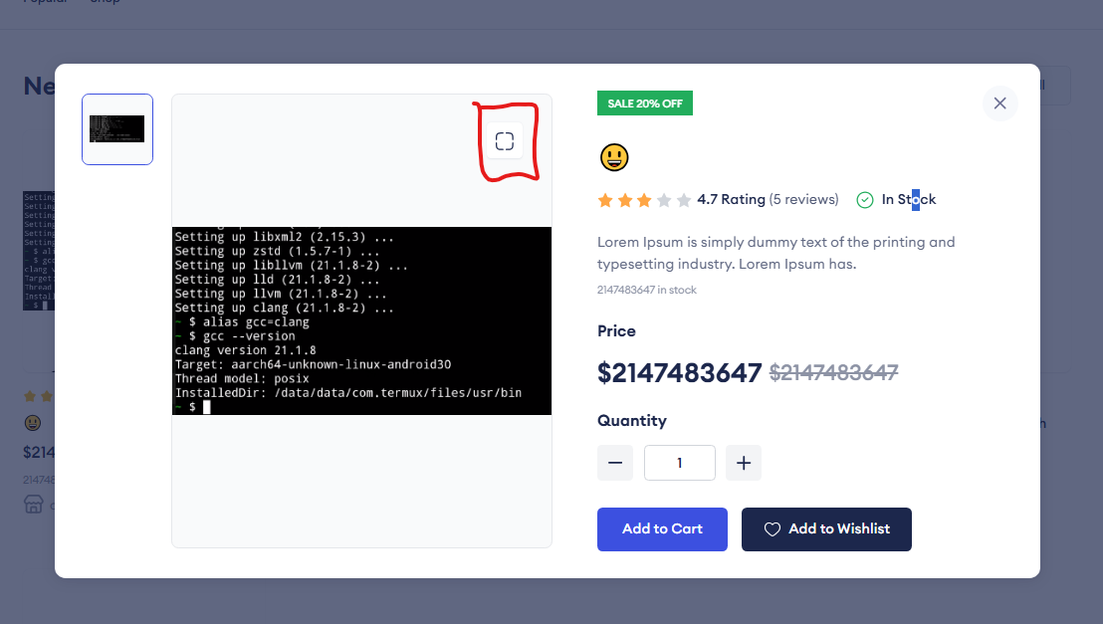 ธนันชัย พันธราช | คำสั่งซื้อที่จัดส่งแล้วไม่มีปุ่มให้ลูกค้ายืนยันรับสินค้า ทำให้สถานะค้างอยู่ที่การจัดส่ง
15 | DEF-15 |  | 4.7 Rating (5 reviews) รีวิว ถูกฟิกไว้เท่านี้ทุกสินคัา |  |  | ณัฐพงศ์ | Close | Medium | Medium | ธนันชัย พันธราช | หน้าสินค้าแสดงค่า 4.7 และจำนวน 5 รีวิวซ้ำกันทุกสินค้า แทนการแสดงค่าของสินค้าแต่ละรายการ
16 | DEF-16 |  | ปุ่มขยายภาพพอขยายแล้วมันไม่มีภาพ (ตัวอย่างอยู่ด้านขวาขยายภาพดูเอา) |  |  | ณัฐพงศ์ | Close | Medium | Medium | ธนันชัย พันธราช | หลังเปิดมุมมองขยายภาพสินค้า พื้นที่แสดงภาพไม่ปรากฏรูป
17 | DEF-17 |  | แก้้ไขข้อมูลproductตัวเองไม่ได้ |  |  | ณัฐพงศ์ | Close | Major | High | ธนันชัย พันธราช | ผู้ขายไม่สามารถแก้ไขข้อมูลสินค้าที่ตนเองลงขายได้
18 | DEF-18 |  | ลูกค้้าไม่สามารถยกเลิกออเดอร์ได้ (ตัวอย่างอยู่ด้านขวาขยายภาพดูเอา) |  |  | ณัฐพงศ์ | Close | Major | High | ธนันชัย พันธราช | ลูกค้ากดยกเลิกคำสั่งซื้อจากหน้าที่เกี่ยวข้องไม่ได้
19 | DEF-19 |  | ลบปุ่มwishlist ออกตอนhover สินค้า |  |  | ณัฐพงศ์ | Close | Low | Low | ธนันชัย พันธราช | ปุ่ม Wishlist ยังปรากฏเมื่อวางเมาส์บนสินค้า ทั้งที่ต้องการนำส่วนนี้ออก
20 | DEF-20 |  | หน้าล็อคอินใช้ GET |  |  | ธนันชัย | Close | Major | High |  | หน้าเข้าสู่ระบบส่งคำขอด้วยวิธี GET ตามที่บันทึกไว้ในชื่อ defect ควรตรวจและแก้ให้สอดคล้องกับการส่งข้อมูลเข้าสู่ระบบ
21 | DEF-21 |  | ไม่มีเปลี่ยน password |  |  | ธนันชัย | Close | Medium | Medium |  | ผู้ใช้ไม่พบทางเข้าหรือแบบฟอร์มสำหรับเปลี่ยนรหัสผ่าน
22 | DEF-22 |  | ปุ่มwish list หลังกดปุ่ม ตา ยังไม่โดนลบ |  |  | ปิยะพล | Close | Low | Low | 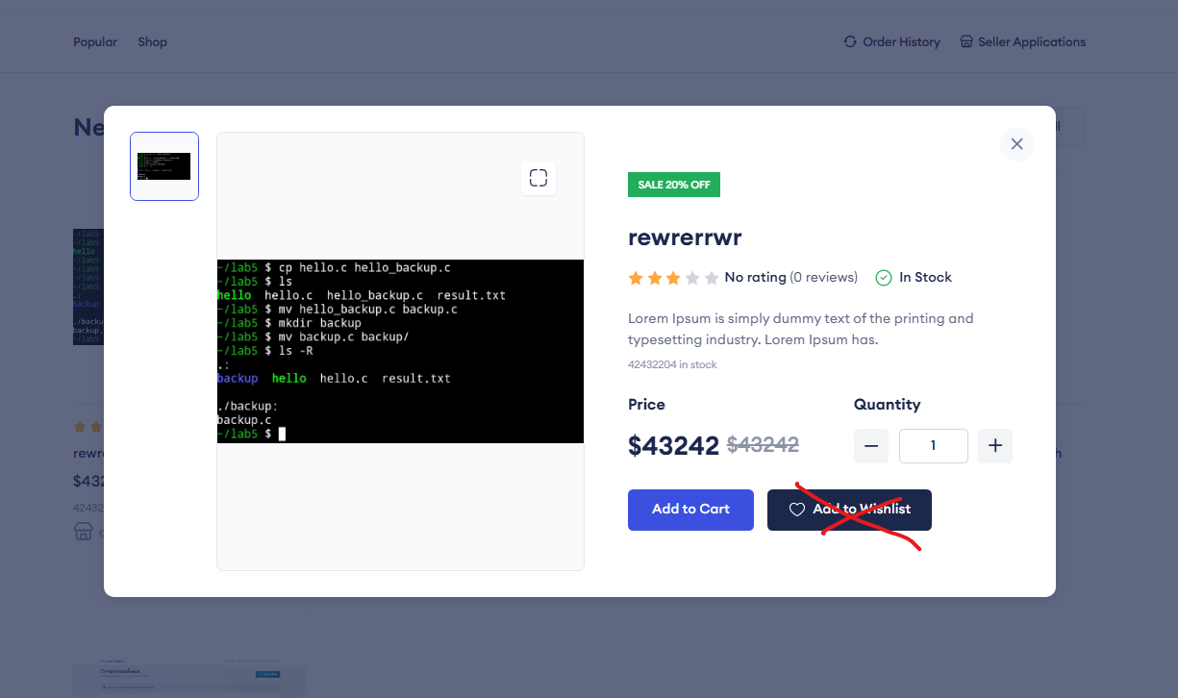 ธนันชัย พันธราช | หลังเปิด Quick View ด้วยปุ่มรูปตา ยังมีปุ่ม Wishlist ปรากฏอยู่
23 | DEF-23 |  | ในหน้า /shop-with-side bar review เป็น 0 แต่ ดาวดันเป็น 5 ดาว |  |  | ปิยะพล | Close | Low | Low | ธนันชัย พันธราช | 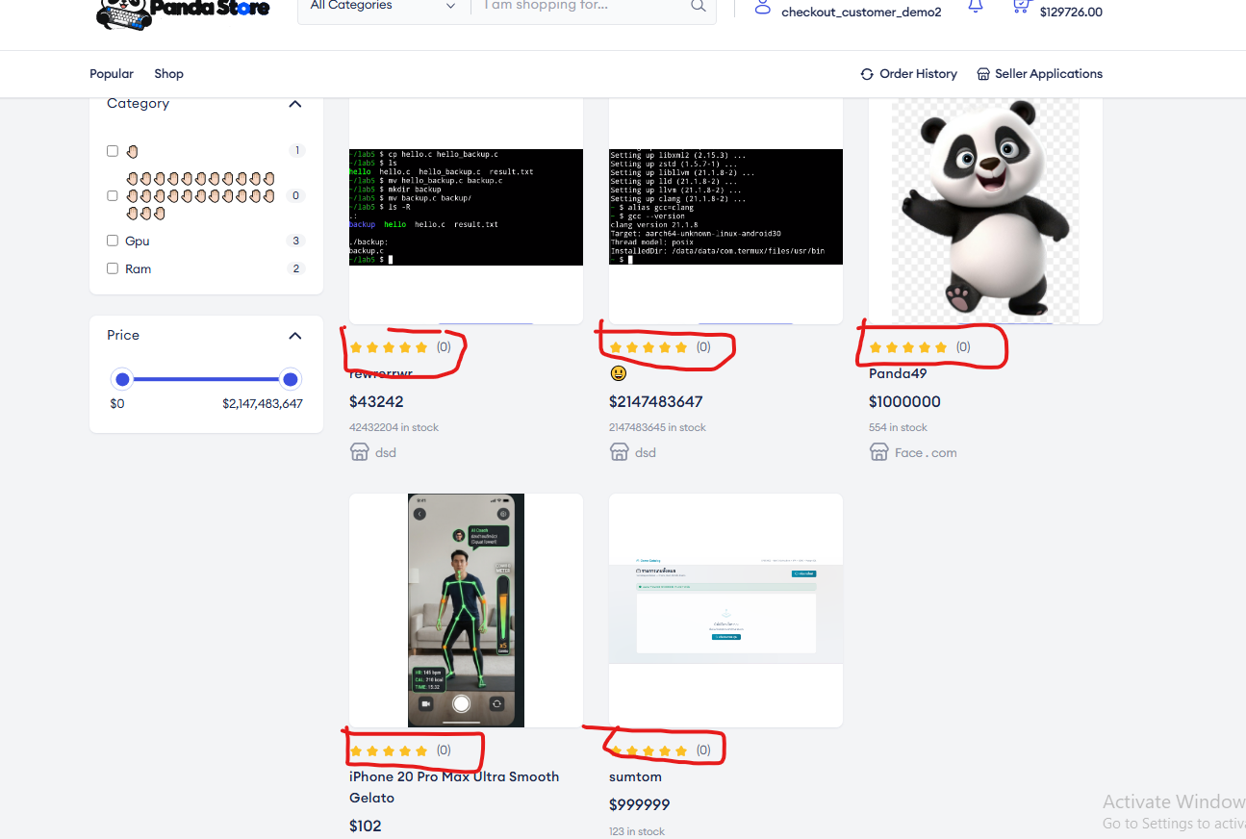 หน้ารวมสินค้าแสดงจำนวนรีวิวเป็น 0 แต่แสดงดาวเต็ม 5 ดวง ทำให้ข้อมูลขัดกัน
24 | DEF-24 |  | ในหน้า shop Home หลังกดปุ้มตา ให้ ยังมี ป้ายลดราคา และ ราคาแบบลดราคา อยู่ |  |  | ปิยะพล | Close | Low | Low | 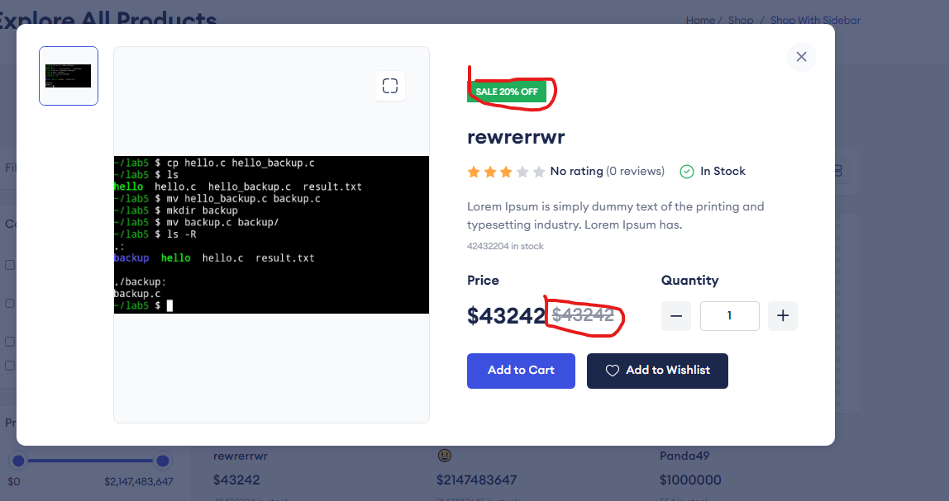 ธนันชัย พันธราช | มุมมองสินค้าจากหน้า Home ยังแสดงป้ายและราคาลดที่ไม่ควรปรากฏ
25 | DEF-25 |  | ในหน้า Address ของAccount ปุ่มเลือกaddress กับปุ่มset default ทำงานไม่syn กัน set Deflaut ควรปรากฎก็ต่อเมื่อกดเลือกaddress นั้นๆ เท่านั้น |  |  | ปิยะพล | Close | Medium | Medium | 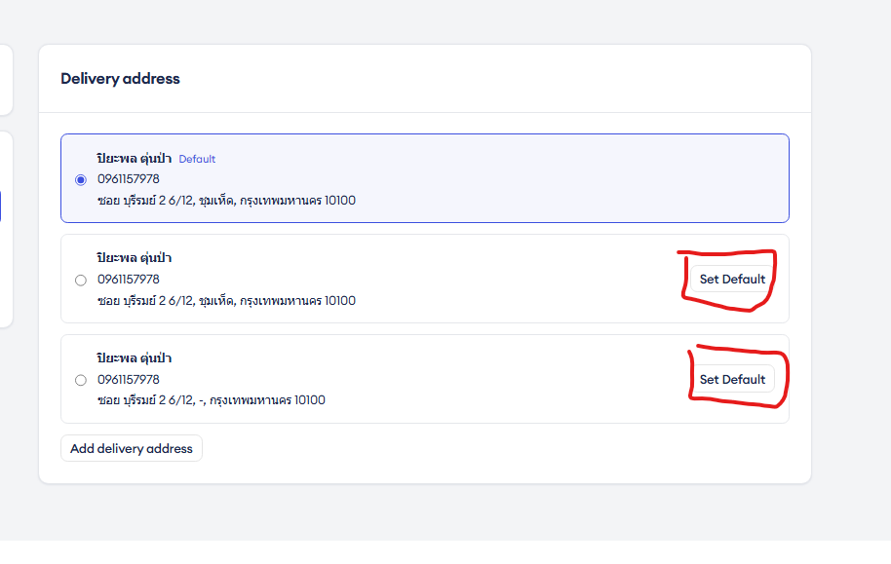 ธนันชัย พันธราช | การเลือกที่อยู่กับการตั้งที่อยู่เริ่มต้นไม่สัมพันธ์กัน ปุ่ม Set default ควรแสดงตามที่อยู่ที่เลือก
26 | DEF-26 |  | ไม่่มีปุ่มลบAddress หลังเพิ่มไปแล้ว ในหน้าaddress ของAccount |  |  | ปิยะพล | Close | Medium | Medium | ธนันชัย พันธราช | หน้าจัดการที่อยู่ไม่มีปุ่มลบสำหรับที่อยู่ที่เพิ่มไว้แล้ว
27 | DEF-27 |  | alert ีui ตอนกดConfrim Order ห่วยมากให้ไปหาnotification popup ของReact Component มาแทน |  |  | ปิยะพล | Close | Low | Low | 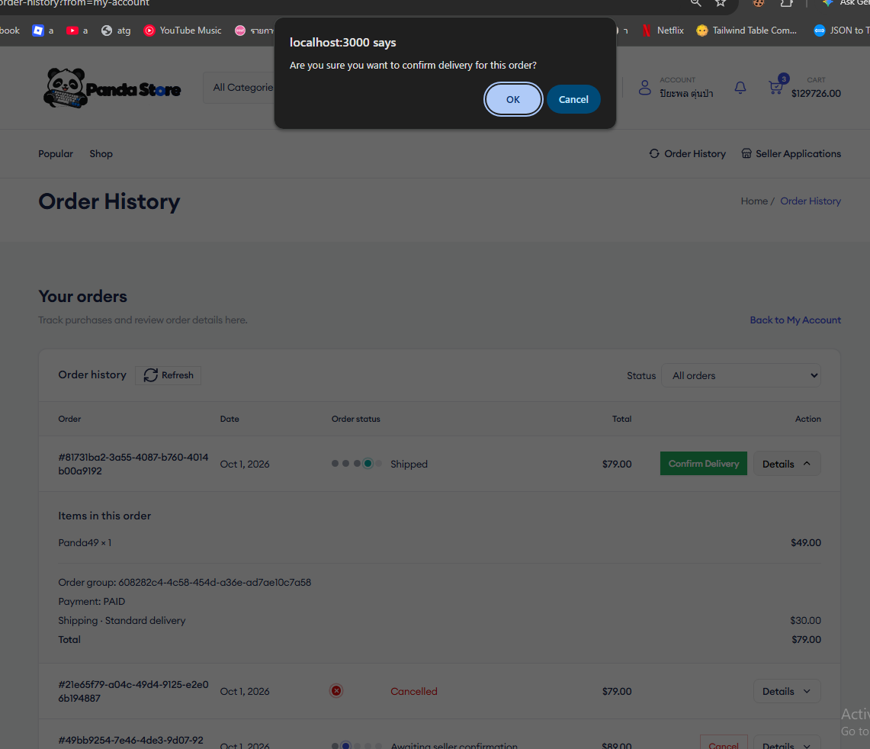 ธนันชัย พันธราช | การยืนยันคำสั่งซื้อใช้กล่องแจ้งเตือนเดิมที่ไม่สอดคล้องกับรูปแบบส่วนติดต่อที่ต้องการ
28 | DEF-28 |  | ไม่มีที่เปลี่ยน password |  |  | ธนกร | Close | Medium | Medium | ธนันชัย พันธราช | ไม่พบเมนูหรือแบบฟอร์มสำหรับเปลี่ยนรหัสผ่านในหน้าบัญชี
29 | DEF-29 |  | alert ui ตอนกดCancel Order ห่วยมากให้ไปหาnotification popup ของReact Component มาแทน |  |  | ปิยะพล | Close | Low | Low | 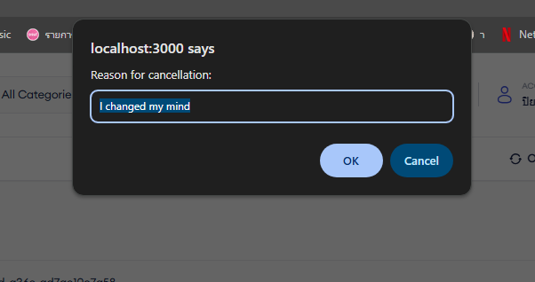 ธนันชัย พันธราช | การยกเลิกคำสั่งซื้อใช้กล่องแจ้งเตือนเดิมที่ไม่สอดคล้องกับรูปแบบส่วนติดต่อที่ต้องการ
30 | DEF-30 |  | ในหน้าAccount หลังอัพเดท Phone number แล้วข้อมูลที่อัพเดทกลับไม่แสดง และยังแสดงข้อมูลสำหรับDebugอยู่เลย |  |  | ปิยะพล | Close | Medium | Medium | 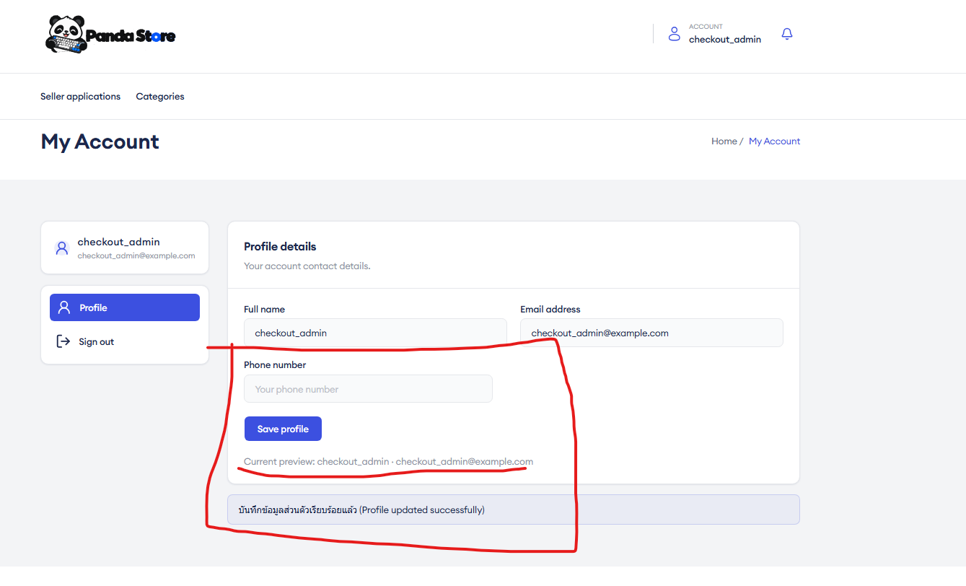 ธนันชัย พันธราช | หลังแก้ไขเบอร์โทรศัพท์ หน้า Account ยังแสดงค่าเดิมและมีข้อมูลสำหรับ Debug ปรากฏ
31 | DEF-31 |  | ui ยืนยัน ลบCategory ห่วยมาก ในหน้าadmin /category |  |  | ปิยะพล | Close | Low | Low | 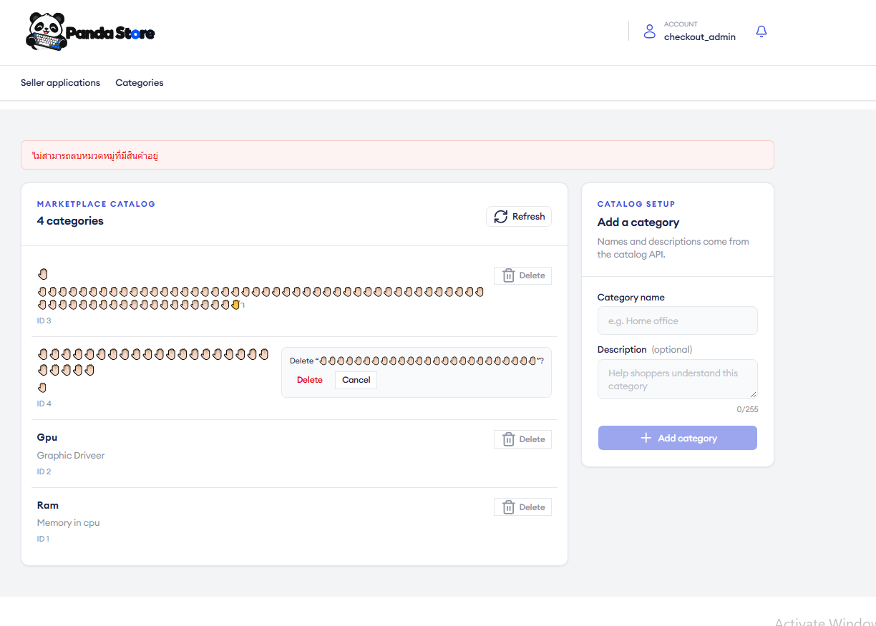 ธนันชัย พันธราช | กล่องยืนยันการลบหมวดหมู่ในหน้า Admin ไม่สอดคล้องกับรูปแบบส่วนติดต่อที่ต้องการ
32 | DEF-32 |  | หน้้า Store View Front Store ของ ฝั่งSeller ยังไม่แสดง สินค้า ที่ INACTIVE ของร้านค้า ทำให้หลังedit ให้เป็นInactive แล้วไม่สามารถแก้คืนเป็นActiveได้ |  |  | ปิยะพล | Close | Major | High | 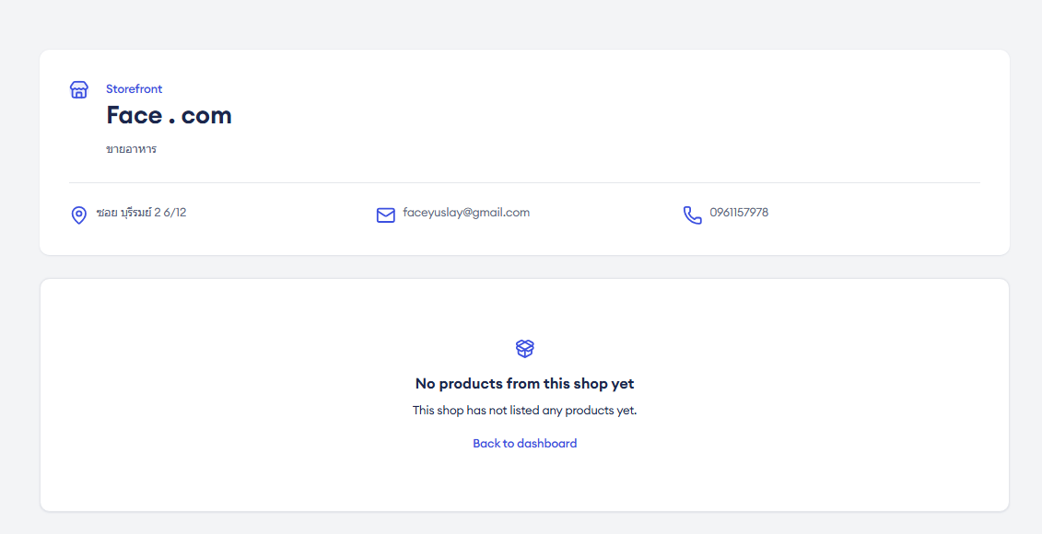 ธนันชัย พันธราช | หน้าร้านฝั่งผู้ขายไม่แสดงสินค้าที่เป็น INACTIVE จึงไม่สามารถเปิดรายการนั้นเพื่อเปลี่ยนกลับเป็น ACTIVE
33 | DEF-33 |  | Product image ไม่รองรับรูป แบบโปร่งใส ยังขึ้นBackground ใส่ๆ |  |  | ปิยะพล | Close | Low | Low | 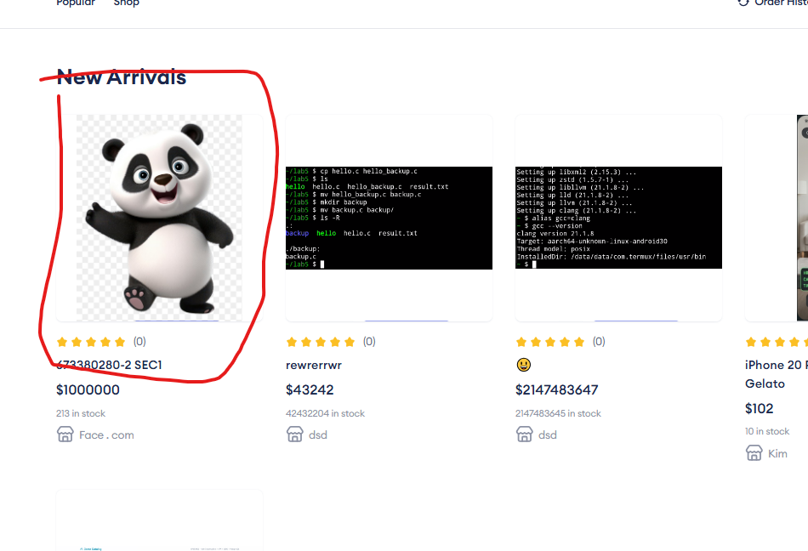 ธนันชัย พันธราช | ภาพสินค้าที่มีพื้นหลังโปร่งใสแสดงพื้นหลังหรือขอบภาพไม่ถูกต้อง
34 | DEF-34 |  | เบอร์โทรศัพท์ใส่ text ได้ และ ใส่เกิน 10 หลักได้ ที่หน้่า account |  |  | ธนันชัย | Close | Medium | Medium | ธนันชัย พันธราช | ช่องเบอร์โทรศัพท์ในหน้า Account ยอมรับตัวอักษรและข้อมูลที่ยาวเกิน 10 หลัก
35 | DEF-35 |  | เปลี่ยนรหัสผ่านแล้วsessionหลุด |  |  | ปิยะพล | Close | Medium | Medium | 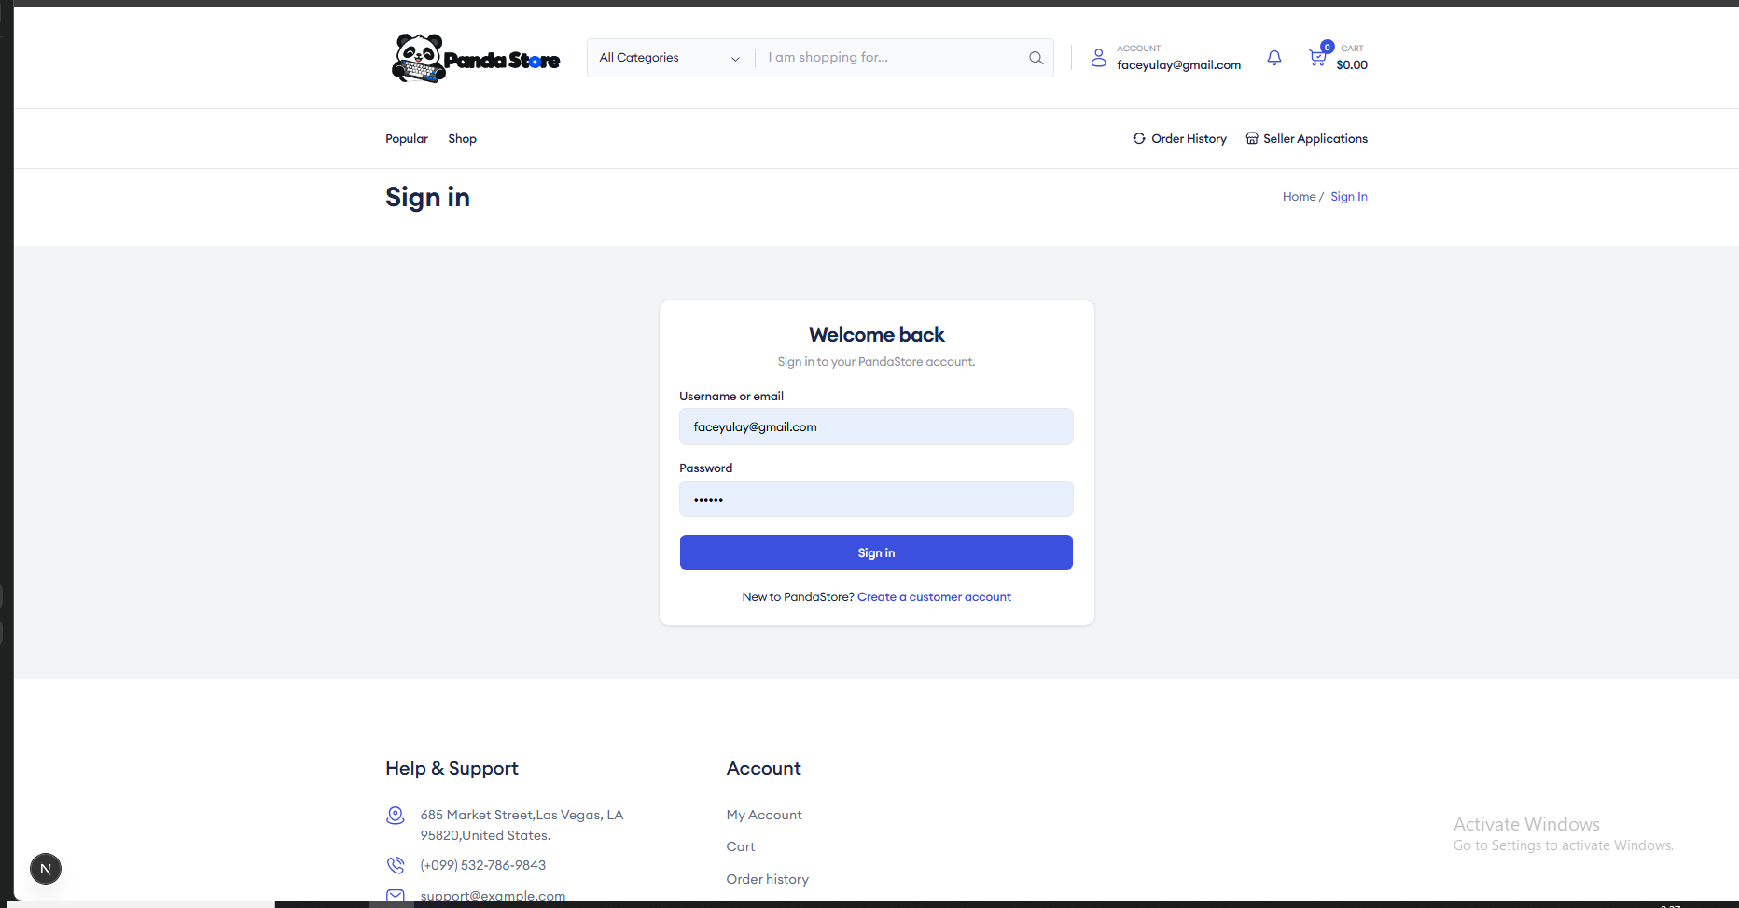 ธนันชัย พันธราช | หลังเปลี่ยนรหัสผ่านสำเร็จ เซสชันผู้ใช้หลุดออกจากระบบโดยไม่ตั้งใจ
36 | DEF-36 |  | ใส่เปลี่ยนรหัสผ่านแบบผิดแล้ว แต่เมนูแจ้งเตือนดันบอกว่าtokenหลุด |  |  | ปิยะพล | Close | Medium | Medium | ธนันชัย พันธราช | 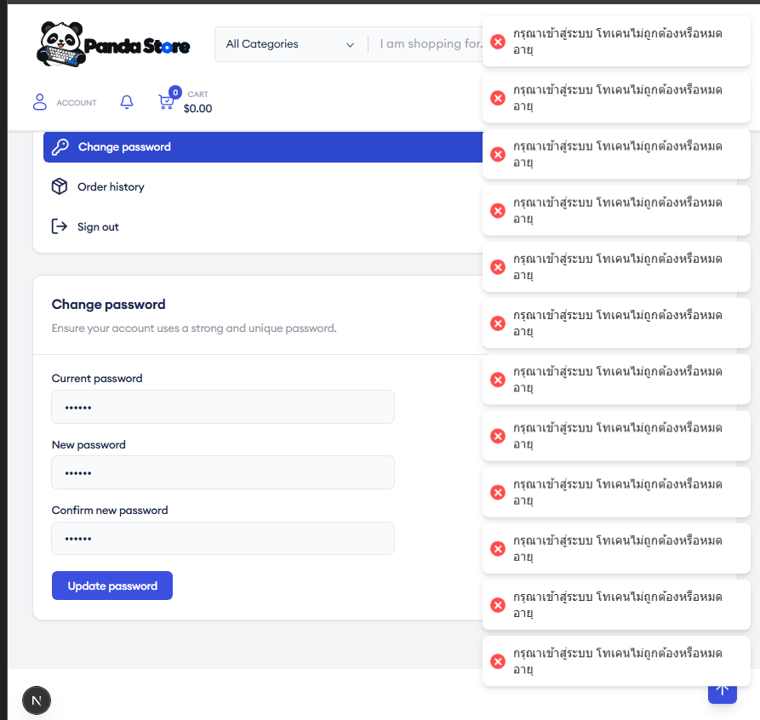 เมื่อกรอกรหัสผ่านปัจจุบันผิด ระบบแจ้งว่าโทเคนหลุดแทนข้อความรหัสผ่านไม่ถูกต้อง
37 | DEF-37 |  | UI เว็บทั้งหมดไม่น่าใช้ | 244449 |  | ธนันชัย | Close | Low | Low | ปวัฒน์ ปัดทุมมา | เป็นการรายให้ส่งไม้ต่อได้เรื้อนที่สุดเท่าที่เคยเห็นมา
38 | DEF-38 |  | รูปสินค้าขนาด/สัดส่วนไม่เท่ากัน (หน้า Home) | 244449 |  | ธนันชัย | Close | Low | Low | ปวัฒน์ ปัดทุมมา | ภาพสินค้าในหน้า Home มีขนาดและสัดส่วนไม่สม่ำเสมอ ทำให้บัตรสินค้าไม่เป็นแนวเดียวกัน
39 | DEF-39 |  | navigation bar ใช้ยาก | 244449 |  | ธนันชัย | Close | Low | Low | ปวัฒน์ ปัดทุมมา | แถบนำทางใช้งานยากตามการประเมินส่วนติดต่อเดิม แต่ไม่ได้บันทึกขั้นตอนหรือจุดที่กดยากเพิ่มเติม
40 | DEF-40 |  | ตรง accont กดยากด้วย | 244449 |  | ธนันชัย | Close | Low | Low | ปวัฒน์ ปัดทุมมา | ส่วนบัญชีผู้ใช้กดเข้าถึงได้ยากตามการประเมินส่วนติดต่อเดิม แต่ไม่ได้บันทึกตำแหน่งหรือขนาดเป้าหมายเพิ่มเติม
41 | DEF-41 |  | สกุลเงินไม่สอดคล้องเปลี่ยนเป็น บาท | 244449 |  | ธนันชัย | Close | Low | Low | ปวัฒน์ ปัดทุมมา | รูปแบบการแสดงสกุลเงินไม่สอดคล้องกัน ต้องแสดงหน่วยเป็นบาทอย่างสม่ำเสมอ
42 | DEF-42 |  | Order status ไม่สม่ำเสมอCompleted แสดงเป็นจุด 5 จุด แต่ Cancelled แสดงเป็นไอคอน | 244449 |  | ธนันชัย | Close | Low | Low | ปวัฒน์ ปัดทุมมา | สถานะ Completed และ Cancelled ใช้รูปแบบไอคอนคนละแนว ทำให้การแสดงสถานะไม่สม่ำเสมอ
43 | DEF-43 |  | ปุ่ม Review ไม่สวย ทั้ง ตอนก่อนรีวิวและหลังรีวิว | 244449 |  | ธนันชัย | Close | Low | Low | ปวัฒน์ ปัดทุมมา | ปุ่ม Review ก่อนและหลังประเมินสินค้าใช้รูปแบบที่ไม่สอดคล้องกับส่วนติดต่อที่ต้องการ
44 | DEF-44 |  | เปลี่ยนปุ่ม "Linked to order" เป็น ที่อยู่นี้ถูกใช้ในออเดอร์ จึงลบไม่ได้ | 244449 |  | ธนันชัย | Close | Low | Low | ปวัฒน์ ปัดทุมมา | ข้อความ Linked to order ในหน้าที่อยู่ไม่อธิบายเหตุผลที่ลบไม่ได้ ควรสื่อว่าที่อยู่นี้ถูกใช้ในคำสั่งซื้อ
45 | DEF-45 |  | Cart View (drawer) พื้นที่ว่างเยอะ | 244449 |  | ธนันชัย | Close | Low | Low | ปวัฒน์ ปัดทุมมา | แถบ Cart View มีพื้นที่ว่างมากเมื่อเทียบกับจำนวนรายการสินค้า
46 | DEF-46 |  | Seller Applications ใช้ยาก ??ด้าเรื้อนไม่อธิบายว่าทำไม | 244449 |  | ธนันชัย | Close | Low | Low | ปวัฒน์ ปัดทุมมา | หน้า Seller Applications ใช้สัญลักษณ์เครื่องหมายคำถามในส่วนข้อมูล แต่ไม่มีคำอธิบายว่าสัญลักษณ์หมายถึงอะไร
47 | DEF-47 |  | หน้าสั่งซื้อ แยกค่าจัดส่ง ไม่บอกว่าเป็นค่าจัดส่ง | 244449 |  | ธนันชัย | Close | Low | Low | ปวัฒน์ ปัดทุมมา | หน้า Checkout แสดงค่าจัดส่งโดยไม่ระบุชัดว่าเป็นค่าจัดส่ง ทำให้ผู้ใช้แยกจากยอดค่าสินค้าได้ยาก
48 | DEF-48 |  | กดชื่อสินค้า หรือรูป ไม่เด้้งไป สินค้านั้น ตรง cart view | 244449 |  | ธนันชัย | Close | Low | Low | ปวัฒน์ ปัดทุมมา | เมื่อกดชื่อหรือภาพสินค้าใน Cart View ระบบไม่เปิดหน้ารายละเอียดของสินค้านั้น
49 | DEF-49 |  | ไม่มีปุ่มเพิ่ม จำนวนสินค้า min เริ่มที่ 1 cart view | 244449 |  | ธนันชัย | Close | Low | Low | ปวัฒน์ ปัดทุมมา | Cart View ไม่มีปุ่มเพิ่มจำนวนสินค้าเมื่อจำนวนเริ่มต้นเท่ากับ 1 ตามที่ระบุในชื่อ defect
50 | DEF-50 |  | ไอคอนข้อมูลติดต่อร้านค้าไม่ตรงกับข้อความ | 244449 | 244449 | ปวัฒน์ ปัดทุมมา | Close | Low | Low | ปวัฒน์ ปัดทุมมา | ไอคอนข้อมูลติดต่อร้านค้าแสดงไม่ตรงกับข้อความที่อยู่ข้างเคียง
51 | DEF-51 |  | ชื่อร้านในหน้า Product Details กดเปิดหน้าร้านไม่ได้ | 244449 | 244449 | ปวัฒน์ ปัดทุมมา | Close | Low | Low | ปวัฒน์ ปัดทุมมา | เมื่อกดชื่อร้านบนหน้า Product Details ระบบไม่เปิดหน้าร้านที่เกี่ยวข้อง
52 | DEF-52 |  | Title: [Cart View และ Cart page] หน้ารายการกระพริบและสลับตำแหน่งอัตโนมัติเมื่อกดเพิ่ม/ลดจำนวนสินค้า เมื่อผู้ใช้กดปุ่มเพิ่ม (+) หรือลด (-) จำนวนสินค้าในหน้าตะกร้า (Cart View) รายการสินค้าเกิดอาการกระพริบและเด้งสลับตำแหน่งขึ้น-ลง เนื่องจากระบบถูกตั้งค่าให้จัดเรียงตามรายการที่มีการอัปเดตล่าสุด (Recently Updated/Added) ทำให้ลำดับสินค้าเปลี่ยนตำแหน่งทันทีหลังกด ส่งผลต่อประสบการณ์การใช้งานและทำให้กดปุ่มซ้ำได้ลำบาก Steps to Reproduce: เพิ่มสินค้าลงในตะกร้าอย่างน้อย 2 รายการขึ้นไป เปิดหน้าตะกร้าสินค้า (Cart View) กดปุ่ม + หรือ - เพื่อปรับจำนวนสินค้าในรายการด้านล่าง สังเกตการแสดงผลและลำดับของรายการสินค้า | 244510 | 244510 | ปิยะพล | Close | Medium | Medium | ธนกร ทองศรี | 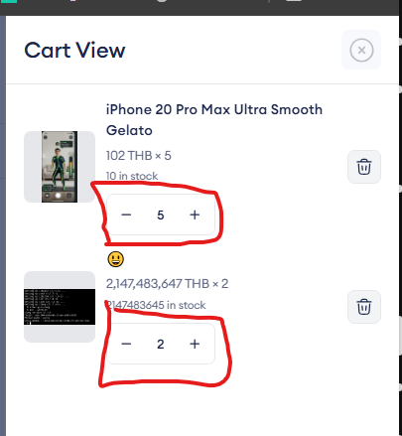 เมื่อปรับจำนวนสินค้าใน Cart View หรือหน้า Cart รายการสินค้ากระพริบและสลับตำแหน่งโดยอัตโนมัติ ทำให้ใช้งานปุ่มเพิ่มหรือลดจำนวนได้ยาก
53 | DEF-53 |  | text limit ในcategory name ไม่มี ทำให้ตั้งชื่อยาวๆเท่าไหร่ก็ได้ |  |  | ณัฐพงศ์ | Close | Minor | Low | ธนกร ทองศรี | 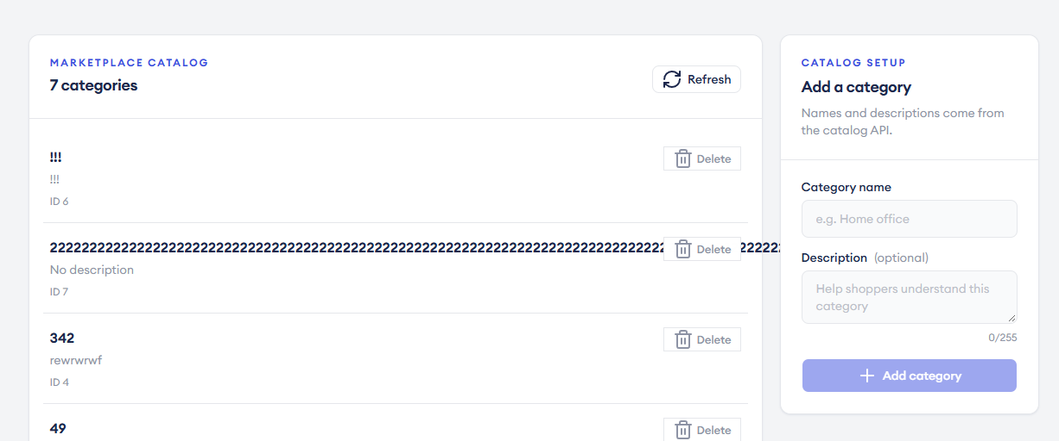 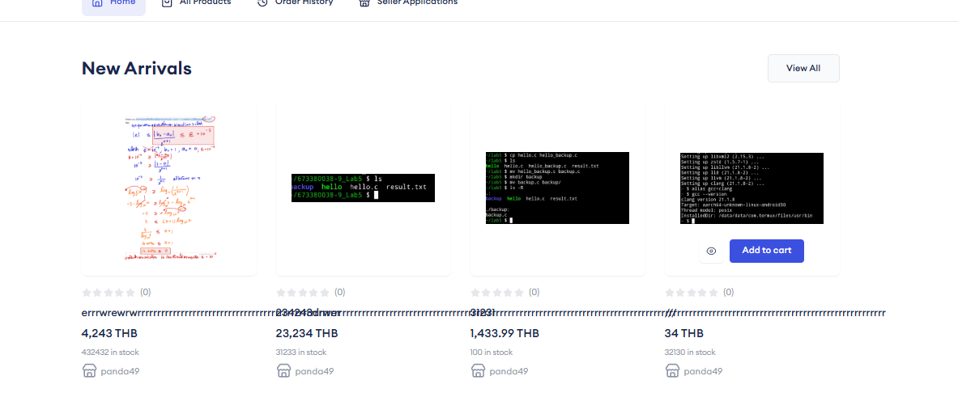 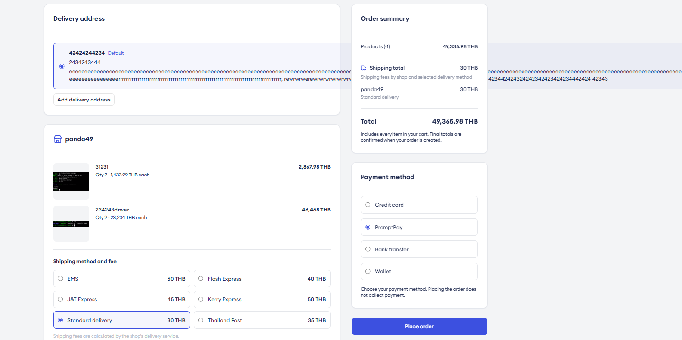 ช่องชื่อหมวดหมู่ไม่จำกัดจำนวนอักขระ ทำให้กรอกชื่อยาวเกินเงื่อนไขที่ต้องการได้
54 | DEF-54 |  | ไม่มีเบอร์โชว์ในprofile ใน admin กับ client ตอนlogin account ครั้งแรก แต่หลังจากrefersh แล้วจะแสดง |  |  | ณัฐพงศ์ | Close | Minor | high | 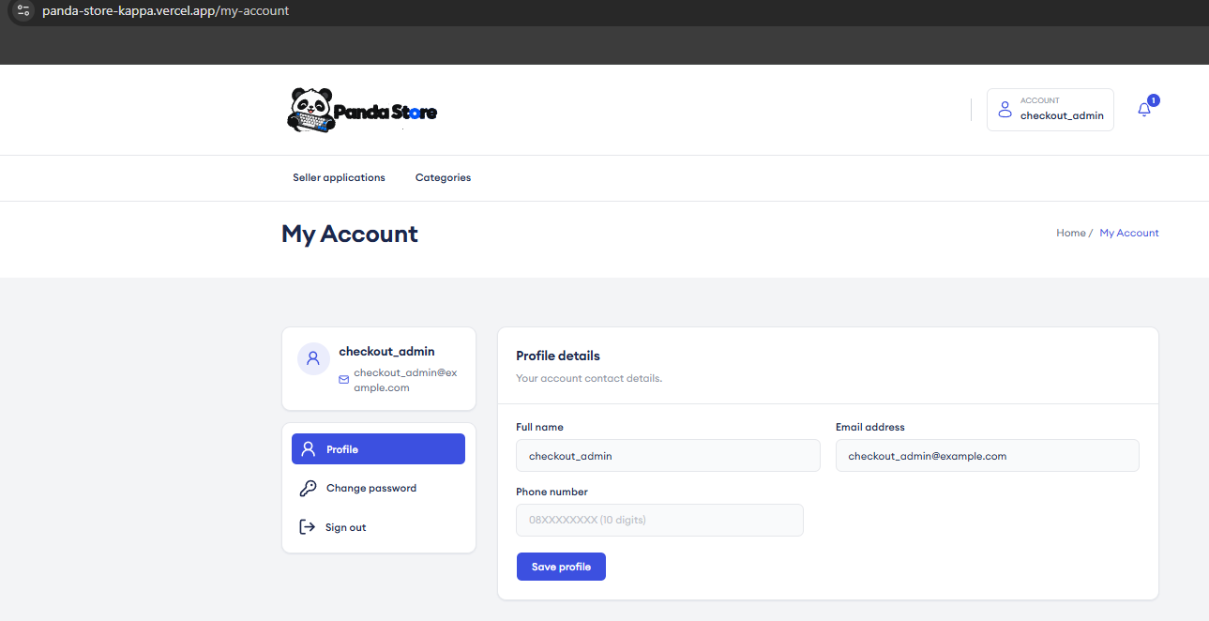 ธนกร ทองศรี | 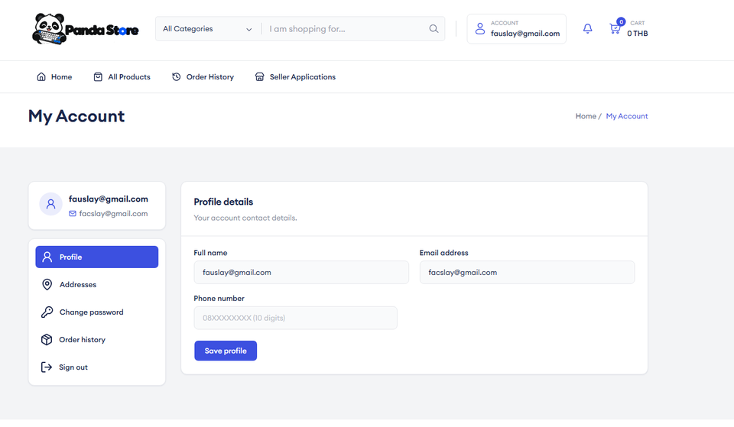 หลังเข้าสู่ระบบครั้งแรก เบอร์โทรศัพท์ไม่แสดงในหน้า Profile ของ Admin และลูกค้า แต่ปรากฏหลังรีเฟรช
55 | DEF-55 |  | logo และ Title web ของแต่ละหน้าไม่ถูกต้อง |  |  | ปิยะพล | Close | Minor | Medium | ธนกร ทองศรี | โลโก้และ Title ของเว็บไซต์แสดงไม่ตรงกับหน้าปัจจุบันในบางหน้า
56 | DEF-56 |  | layout Profile โดนบีบในหน้าจอขนาดใหญ่ |  |  | ปิยะพล | Close | Minor | Low | ธนกร ทองศรี | เค้าโครงหน้า Profile ถูกบีบเมื่อแสดงบนหน้าจอขนาดใหญ่
57 | DEF-57 |  | ชื่่อหน้า ในBreadcam โดน navigate bar ทับในจอmobile ipad |  |  | ปิยะพล | Close | Minor | Low | ธนกร ทองศรี | 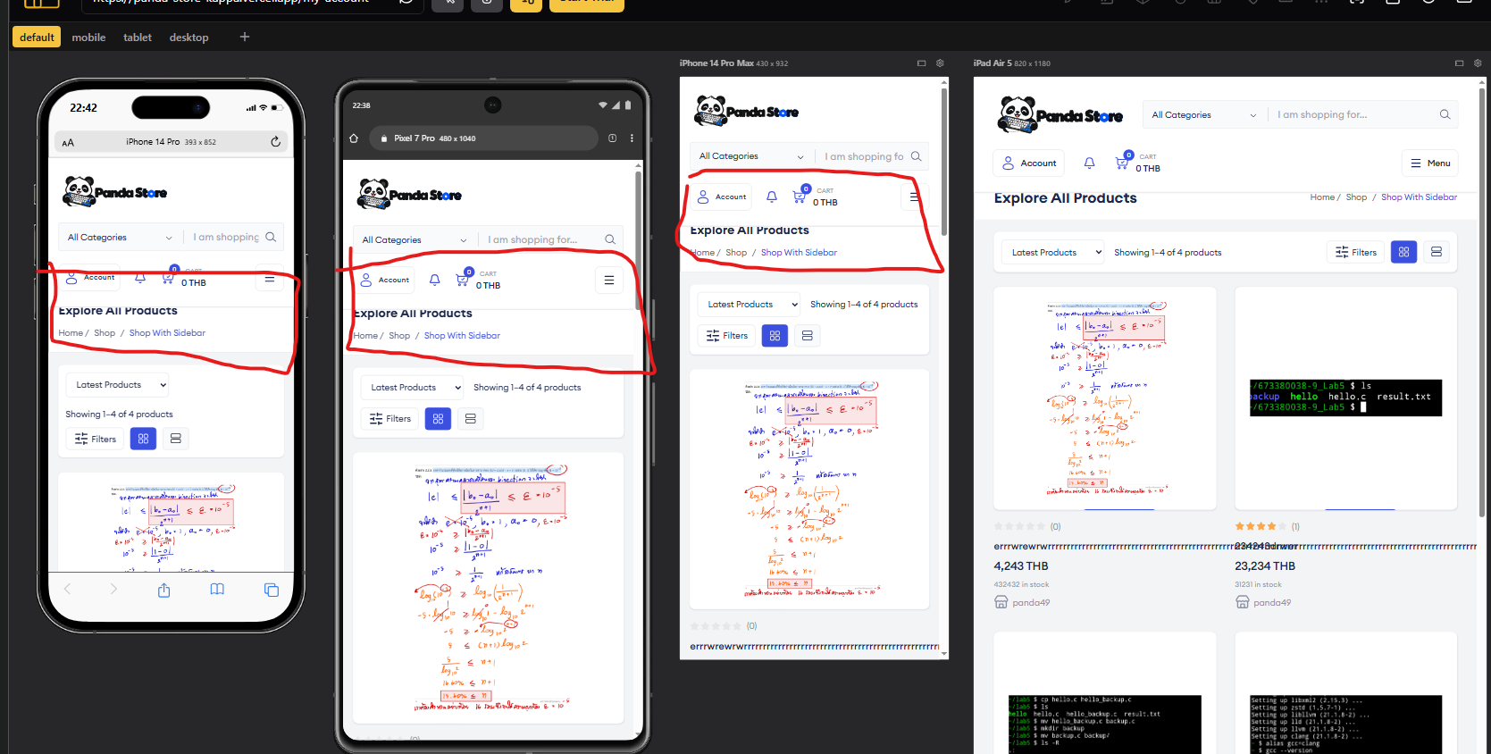 ชื่อหน้าใน Breadcrumb ถูกแถบนำทางทับเมื่อแสดงบนมือถือและ iPad
58 | DEF-58 |  | Admin กด approve ร้านค้าแล้วไม่เลื่อนลงไปให้เห็นปุ่ม confirm |  |  | ธนกร ทองศรี | Close | Minor | Low | ธนกร ทองศรี | หลังผู้ดูแลระบบกด Approve คำขอเปิดร้าน หน้าไม่เลื่อนไปยังปุ่ม Confirm ทำให้หาปุ่มยืนยันยาก
59 | DEF-59 |  | พอกดบางปุ่มแล้วมันไม่เด้งกลับไปด้านบนสุดของเว็ป |  |  | ธนกร ทองศรี | Close | Minor | Low | ธนกร ทองศรี | หลังใช้ปุ่มบางรายการ หน้าเว็บไม่เลื่อนกลับไปด้านบนตามที่คาดหวัง

 |  |  |  |  |  |  |  |  |  |  |  | 56

